③成分規格案（第1稿）栄養
30 | 全体の注意事項： |  |  |  |  |  | 260302
45 | 「チェックシート2」のシートの「3-1-2．成分規格案の根拠とした情報」及び「5-1．成分規格案設定の根拠」として、「表 成分規格案とその設定根拠」に記入してください。
100 |  | ・ のセルはプルダウンメーニューから選択してください。 ・ のセルに記入してください。 ・規格を設定する場合は、「設定する項目」で☑を選択してください。 ・「設定する項目」で☑を選択した項目は、「成分規格案の根拠とした情報の有無」のプルダウンメニューから「有」又は「無」、 あるいは「自主開発」又は「既存」のいずれかを選択して下さい。 ・ 「成分規格案の根拠とした情報の有無」の「参照規格」は、成分規格案の各項目の設定において参照した規格です （【手引注解】I-2.栄養成分関連添加物 5．（3）1）成分規格案 総論の「参照規格」をご確認ください）。 ・「⑫確認試験」、「⑬示性値」及び「⑭純度試験」の「項目名」には、試験項目名を記入してください。 ・「概要」には、見本版を参考に、成分規格案設定の根拠とした規格名（品目名、試験法名）、文献名等を記入して ください。 ・成分規格案の項目の説明は、【手引注解】Ⅰ-2.栄養成分関連添加物の「５．（3）1）成分規格案 各項目」①～⑲にありますので、ご覧ください。
30 |  | ⇒【手引注解】Ⅰ-2.栄養成分関連添加物
40 |  | ・成分規格案について各項目で複数の文献（規格値、試験方法等）を参考にして設定する場合は、文献番号の欄 に、「、」で区切って、複数の文献番号を入れてください。
40 |  | ・「⑫ 確認試験」、「⑬ 示性値」、「⑭ 純度試験」、「⑱ 定量法」 これらで、複数の試験項目を設定する場合は、表の下に行の増やし方を記載しておりますので、ご確認ください。
60 | 試験法案の信頼性に疑義が生じた場合は、その妥当性の確認が必要となることがあります。ステージ2の段階で、設定しようとする試験法案についてはよくご検討ください。もし、ステージ4でその試験法案が不適切と判明した場合は、ステージ3に戻ることになります。

30 | 表 成分規格案とその設定根拠
30 | 設定する 項目 | 成分規格案の 項目 | 成分規格案の根拠とした 情報の有無 |  | 成分規格案設定の根拠 |  | 説明・注意点
30 |  |  |  |  | 文献番号 | 概要
50 | ☑ | ① 名称 | 参照規格 | 有 | 1 | 第十八改正日本薬局方：○○
50 | ☑ | ② 英名 | 参照規格 | 有 | 1 | 第十八改正日本薬局方：○○
50 | □ | 英名別名 | 参照規格
50 | ☑ | ③ 日本名別名 | 参照規格 | 有 | 1 | 第十八改正日本薬局方：○○
50 | ☑ | ④ 構造式 | 参照規格 | 有 | 1 | 第十八改正日本薬局方：○○
50 | ☑ | ⑤ 分子式又は組成式 | 参照規格 | 有 | 1 | 第十八改正日本薬局方：○○
50 | ☑ | ⑥ 分子量又は式量 | 参照規格 | 有 | 1 | 第十八改正日本薬局方：○○
50 | ☑ | ⑦ 化学名 | 参照規格 | 有 | 1 | 第十八改正日本薬局方：○○
50 | ☑ | ⑧ CAS登録番号 | 参照規格 | 有 | 2 | USP-NF：○○
50 | □ | ⑨ 定義 | 参照規格
50 | ☑ | ⑩ 含量 | 設定案（規格） | 有 | 1 | 第十八改正日本薬局方：○○
50 |  |  | 参照規格 | 有 | 1 | 第十八改正日本薬局方：○○
50 |  |  | 試験成績 | 有 | 18 | 成分規格案の試験成績報告書
50 | ☑ | ⑪ 性状 | 設定案（規格） | 有 | 1 | 第十八改正日本薬局方：○○
50 |  |  | 参照規格 | 有 | 1 | 第十八改正日本薬局方：○○
50 |  |  | 試験成績 | 有 | 18 | 成分規格案の試験成績報告書
30 | ☑ | ⑫ 確認試験（設定する項目名を記入。項目数に応じて行を増やす。）
50 |  | 紫外可視吸収スペクトル | 自主開発又は既存 | 既存 | 1 | 第十八改正日本薬局方：○○ | ・確認試験として、要請品又は要請品中の有効成分をその特性に基づいて確認するための試験を設定してください。 ・試験法は、原則として、公定書の一般試験法にあるものは、一般試験法を使用し、引用文献としてください。公定書の一般試験法が使用できず、JECFA規格等の一般試験法を用いる場合は、公定書の試験法では試験ができず、他の試験法では適切な試験が可能であるということを示すその理由と、新たに設定する試験法の検証等のデータが必要となります。 ・「方法の妥当性確認（自主開発のみ）」では、開発した試験方法が適切であることをことを示すデータ等が求められますので、報告書（目的、方法、結果、考察、まとめ等）としてまとめ、引用文献としてください。 ※「自主開発」とは、自社で新たに開発した試験法又はJECFA規格、FCC規格、日本薬局方、公定書等に設定されている試験法の一部を変更した試験法を設定する場合です。また、「既存」とは、JECFA規格、FCC規格、日本薬局方等で、既に当該添加物に設定されている試験法をそのまま採用しようとする場合です。「自主開発」の場合で、他の添加物に設定されている試験法を参考とした場合は、参考とした規格（JECFA規格、FCC規格、日本薬局方、公定書等）を「参照規格」としてください。
50 |  |  | 設定案（試験法） | 有 | 1 | 第十八改正日本薬局方：○○
50 |  |  | 設定案（判定基準） | 有 | 1 | 第十八改正日本薬局方：○○
50 |  |  | 参照規格 | 有 | 1 | 第十八改正日本薬局方：○○
50 |  |  | 方法の妥当性確認（自主開発のみ） | 無
50 |  |  | 試験成績 | 有 | 18 | 成分規格案の試験成績報告書
50 |  | 呈色反応1 | 自主開発又は既存 | 自主開発 | 12 | 自社規格：○○
50 |  |  | 設定案（試験法） | 有 | 12 | 自社規格：○○
50 |  |  | 設定案（判定基準） | 有 | 12 | 自社規格：○○
50 |  |  | 参照規格 | 無
50 |  |  | 方法の妥当性確認（自主開発のみ） | 有 | 16 | ○○試験法の妥当性確認報告書
50 |  |  | 試験成績 | 有 | 18 | 成分規格案の試験成績報告書
50 |  | 呈色反応2 | 自主開発又は既存 | 自主開発 | 1 | 第十八改正日本薬局方：○○
50 |  |  | 設定案（試験法） | 有 | 1 | 第十八改正日本薬局方：○○
50 |  |  | 設定案（判定基準） | 有 | 1 | 第十八改正日本薬局方：○○
50 |  |  | 参照規格 | 有 |  | 第十八改正日本薬局方：○○
50 |  |  | 方法の妥当性確認（自主開発のみ）
50 |  |  | 試験成績 | 有 | 18 | 成分規格案の試験成績報告書
30 | □ | ⑬ 示性値（設定する項目名を記入。項目数に応じて行を増やす。）
50 |  | 項目名（pH、屈折率、比旋光度等） | 設定案（規格） |  |  |  | ・試験法は、原則として、公定書の一般試験法にあるものは、一般試験法を使用し、引用文献としてください。一般試験法が使用できない場合は、その理由と、新たに設定する試験法の検証等のデータが必要となります。
50 |  |  | 設定案（試験法）
50 |  |  | 参照規格
50 |  |  | 試験成績
30 | ☑ | ⑭ 純度試験（設定する項目名を記入。項目数に応じて行を増やす。）
50 |  | 溶状 | 設定案（規格） | 有 | 1 | 第十八改正日本薬局方：○○ | ・試験法は、原則として、公定書の一般試験法にあるものは、一般試験法を使用し、引用文献としてください。一般試験法が使用できない場合は、その理由と、新たに設定する試験法の検証等のデータが必要となります。 ・鉛、ヒ素以外を設定する場合、「項目名（溶状、酸価、残留溶媒等）」を設定する項目名に変更してください。
50 |  |  | 設定案（試験法） | 有 | 15 | 第10版食品添加物公定書：溶状試験法
50 |  |  | 参照規格 | 有 | 1 | 第十八改正日本薬局方：○○
50 |  |  | 検証データ | 無
50 |  |  | 試験成績 | 有 | 18 | 成分規格案の試験成績報告書
50 |  | 類縁物質 | 設定案（規格） | 有 | 1 | 第十八改正日本薬局方：○○
50 |  |  | 設定案（試験法） | 有 | 1 | 第十八改正日本薬局方：○○
50 |  |  | 参照規格 | 有 | 1 | 第十八改正日本薬局方：○○
50 |  |  | 検証データ | 有 | 17 | 純度試験に用いる試験法の検証報告書
50 |  |  | 試験成績 | 有 | 18 | 成分規格案の試験成績報告書
50 |  | 鉛 | 設定案（規格） | 有 | 1 | 第十八改正日本薬局方：○○ | ・原則として、鉛の規格を設定してください。 ・試験法は、原則として、公定書の一般試験法を使用し、引用文献としてください。一般試験法が使用できない場合は、その理由と、新たに設定する試験法の検証等のデータが必要となります。
50 |  |  | 設定案（試験法） | 有 | 15 | 第10版食品添加物公定書：鉛試験法
50 |  |  | 参照規格 | 有 | 1、15 | 第十八改正日本薬局方：○○、第10版食品添加物公定書：鉛試験法
50 |  |  | 検証データ | 有 | 17 | 純度試験に用いる試験法の検証報告書
50 |  |  | 試験成績 | 有 | 18 | 成分規格案の試験成績報告書
50 |  | ヒ素 | 設定案（規格） | 有 | 1 | 第十八改正日本薬局方：○○ | ・原則として、ヒ素の規格を設定してください。 ・試験法は、原則として、公定書の一般試験法を使用し、引用文献としてください。一般試験法が使用できない場合は、その理由と、新たに設定する試験法の検証等のデータが必要となります。
50 |  |  | 設定案（試験法） | 有 | 1、15 | 第十八改正日本薬局方：○○、第10版食品添加物公定書：ヒ素試験法
50 |  |  | 参照規格 | 有 | 1 | 第十八改正日本薬局方：○○
50 |  |  | 検証データ | 有 | 17 | 純度試験に用いる試験法の検証報告書
50 |  |  | 試験成績 | 有 | 18 | 成分規格案の試験成績報告書
30 | ☑ | ⑮ 乾燥減量、強熱減量又は水分
50 |  | 乾燥減量 | 設定案（規格） | 有 | 1 | 第十八改正日本薬局方：○○ | ・「乾燥減量」、「強熱減量」又は「水分」から、公定書を参考に、要請品に適切な項目のみ記入してください。 ・試験法は、原則として、公定書の一般試験法を使用し、引用文献としてください。一般試験法が使用できない場合は、その理由と、新たに設定する試験法の検証等のデータが必要となります。
50 |  |  | 設定案（試験法） | 有 | 15 | 第10版食品添加物公定書：乾燥減量試験法
50 |  |  | 参照規格 | 有 | 1 | 第十八改正日本薬局方：○○
50 |  |  | 試験成績 | 有 | 18 | 成分規格案の試験成績報告書
50 |  | 強熱減量 | 設定案（規格） | 無
50 |  |  | 設定案（試験法） | 無
50 |  |  | 参照規格 | 無
50 |  |  | 試験成績 | 無
50 |  | 水分 | 設定案（規格） | 無
50 |  |  | 設定案（試験法） | 無
50 |  |  | 参照規格 | 無
50 |  |  | 試験成績 | 無
30 | □ | ⑯ 強熱残分、灰分又は酸不溶性灰分
50 |  | 強熱残分 | 設定案（規格） |  |  |  | ・「強熱残分」、「灰分」又は「酸不溶性灰分」から、公定書を参考に、要請品に適切な項目のみ記入してください。 ・試験法は、原則として、公定書の一般試験法を使用し、引用文献としてください。一般試験法が使用できない場合は、その理由と、新たに設定する試験法の検証等のデータが必要となります。
50 |  |  | 設定案（試験法）
50 |  |  | 参照規格
50 |  |  | 試験成績
50 |  | 灰分 | 設定案（規格）
50 |  |  | 設定案（試験法）
50 |  |  | 参照規格
50 |  |  | 試験成績
50 |  | 酸不溶性灰分 | 設定案（規格）
50 |  |  | 設定案（試験法）
50 |  |  | 参照規格
50 |  |  | 試験成績
50 | ☐ | ⑰ 微生物限度 | 設定案（規格） |  |  |  | ・試験法は、公定書の一般試験法「微生物限度試験法」を設定してください。
50 |  |  | 設定案（試験法）
50 |  |  | 参照規格
50 |  |  | 試験成績
30 | ☑ | ⑱ 定量法（設定する項目名を記入。項目数に応じて行を増やす。）
70 |  | シアノコバラミン | 自主開発又は既存 | 既存 | 1 | 第十八改正日本薬局方：○○ | ・自主開発の定量法の場合、「方法の妥当性確認」では、正しく定量できていることを示すデータ等が求められます。報告書（目的、方法、結果、考察、まとめ等）としてまとめ、引用文献としてください。なお、既存の試験法でも試験法によっては妥当性確認が必要となる場合があります。 ・2種類以上の項目を設定する場合（例：ケイ酸マグネシウムの場合、(1)酸化マグネシウム、(2)二酸化ケイ素）は、設定する項目数に応じて行を増やして、項目毎に記入してください。 詳細は見本をご覧ください。 ※「自主開発」とは、自社で新たに開発した試験法又はJECFA規格、FCC規格、日本薬局方、公定書等に設定されている試験法の一部を変更した試験法を設定する場合です。また、「既存」とは、JECFA規格、FCC規格、日本薬局方等で、既に当該添加物に設定されている試験法をそのまま採用しようとする場合です。「自主開発」の場合で、他の添加物に設定されている試験法を参考とした場合は、参考とした規格（JECFA規格、FCC規格、日本薬局方、公定書等）を「参照規格」としてください。
70 |  |  | 設定案（試験法） | 有 | 1 | 第十八改正日本薬局方：○○
70 |  |  | 参照規格 | 有 | 1 | 第十八改正日本薬局方：○○
70 |  |  | 方法の妥当性確認（既存は個別判断） | 無
30 | □ | ⑲ 保存基準 | 設定案
 |  |  | 参照規格

 | 行の増やし方：
 | 「⑫ 確認試験」、「⑬ 示性値」、「⑭ 純度試験」及び「⑱ 定量法」において、複数の試験項目を設定する場合は、適宜、行を増やし、必要事項を記入してください。 以下に、「⑫ 確認試験」を例に、行の増やし方を説明します。
 | 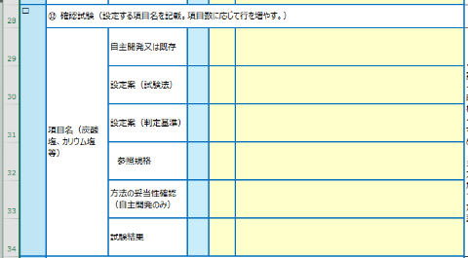

 | 1） 29～34行を選択します。 ①29行目の行番号にカーソルを接近させ、 ②マウスポインターが「→」になったら、 ③そのまま左ボタンを押しながら、34行までカーソルをドラッグ。
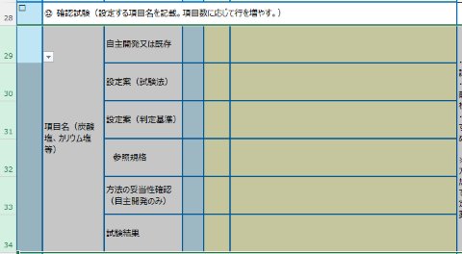

 | 2）行のコピー：右ボタンをクリックし、プルダウンリストから、「コピー」を選択し、左ボタンをクリック。 3）行のペースト：46行目の行番号にカーソルを当て、右ボタンをクリック。「コピーしたセルの挿入（E)」を選択し、左ボタンをクリック。

 | 2）行のコピー：右ボタンをクリックし、プルダウンリストから、「コピー」を選択し、左ボタンをクリック。
 | 3）行のペースト：35行目の行番号にカーソルを当て、右ボタンをクリック。「コピーしたセルの挿入(E)」を選択し、左ボタンをクリック。
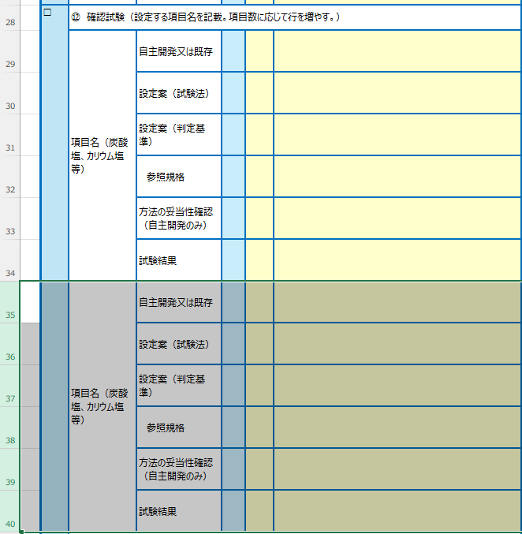

④引用文献（第1稿）
１５．引用文献一覧 |  | 260302

「１．要請内容」～「１４．その他 」で列挙したすべての文献について、書誌情報を記載してください。
書誌情報の記載例は、【手引注解】全体的な注意 の「4章.引用文献［7/12］～［9/12］」を参照してください。
ステージ3では概要書案とともに引用文献をご提出いただきます。引用文献のファイル名は、【手引注解】全体的な注意「4章.引用文献［10/12］～［12/12］」 に従ってください。 また、引用文献のファイルについては、概要書案で参照した箇所にマーキングを施して提出いただきます。今のうちから、概要書案で参照予定の箇所に ハイライトなどでマーキングを施しておくとよいでしょう。
⇒【手引注解】全体的な注意
文献番号 | 書誌情報
1） | 厚労省：品目名．第十八改正日本薬局方，2021
2） | USP: 品目名. USP-NF, 2024
3） | 消費者庁次長：食品表示基準について別添 添加物1-4．食品表示法等(法令及び一元化情報) 入手先URL（アクセス日：202●/●/●）
4） | 会社名：資料タイトル．社内資料，作成年
5） | 会社名：資料タイトル．社内資料，作成年
6） | 著者名：参照箇所の章・節・項のタイトル．"書籍のタイトル"，出版社，出版年；ページ（始め-終わり）
7） | 厚労省：食品衛生施行規則 別表第一 入手先URL（アクセス日：202●/●/●）
8） | 消費者庁：食品表示基準について 別添 添加物2-1．食品表示法等(法令及び一元化情報) 入手先URL（アクセス日：202●/●/●）
9） | CAC: ガイドライン名 CXG 10-1979（ガイドライン番号）, 改正年; ページ数（始め-終わり） 入手先URL（アクセス日：202●/●/●）
10） | EU: Directive 2002/46/EC of the European Parliament and of the Council of ・・・, 改正年 入手先URL（アクセス日：202●/●/●）
11） | Office of the Federal Register: Code of Federal Regulations Title 21, § ××.× 品目名. 入手先URL（アクセス日：202●/●/●）
12） | 会社名：FSANZ Webサイト検索結果．社内報告書，作成年
13） | USP: 品目名. Food Chemicals Codex 14 2nd Supplement, 2025
14） | 会社名：資料タイトル．社内資料，作成年
15） | 消費者庁：10．乾燥減量試験法, 33．鉛試験法（原子吸光光度法）, 40．ヒ素試験法, 45．溶状試験法. 第10版食品添加物公定書，2024
16） | 会社名：××試験法の妥当性確認報告書．社内報告書，作成年
17） | 会社名：純度試験に用いる試験法の検証報告書．社内報告書，作成年
18） | 会社名：試験成績報告書．社内報告書，作成年
...

